LevelC_电能量市场出清电价
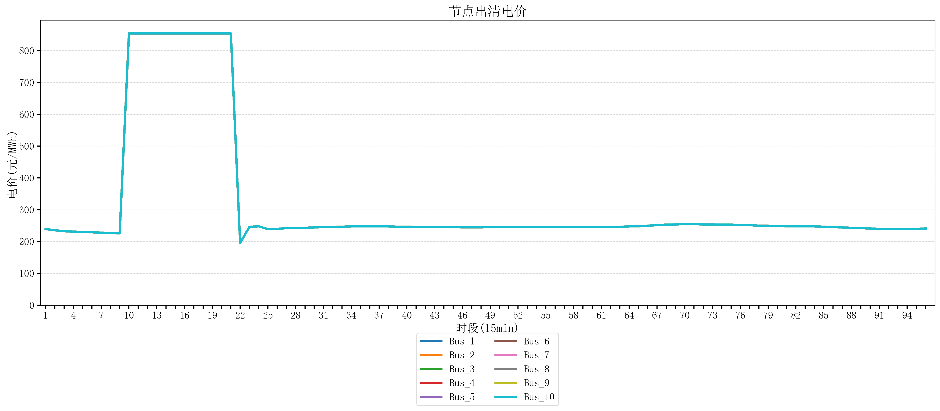
节点编号 | 电价类型 | 时段1 | 时段2 | 时段3 | 时段4 | 时段5 | 时段6 | 时段7 | 时段8 | 时段9 | 时段10 | 时段11 | 时段12 | 时段13 | 时段14 | 时段15 | 时段16 | 时段17 | 时段18 | 时段19 | 时段20 | 时段21 | 时段22 | 时段23
id | price_type | t1 | t2 | t3 | t4 | t5 | t6 | t7 | t8 | t9 | t10 | t11 | t12 | t13 | t14 | t15 | t16 | t17 | t18 | t19 | t20 | t21 | t22 | t23
str | str | float64 | float64 | float64 | float64 | float64 | float64 | float64 | float64 | float64 | float64 | float64 | float64 | float64 | float64 | float64 | float64 | float64 | float64 | float64 | float64 | float64 | float64 | float64
Bus_1 | 电能量电价 | 239.19896 | 235.51528 | 232.414 | 231.30016 | 230.18632 | 229.07248 | 227.95864 | 226.8448 | 225.73096 | 853.98584 | 853.98584 | 853.98584 | 853.98584 | 853.98584 | 853.98584 | 853.98584 | 853.98584 | 853.98584 | 853.98584 | 853.98584 | 853.98584 | 195.41522 | 246.16228
Bus_2 | 电能量电价 | 239.19896 | 235.51528 | 232.414 | 231.30016 | 230.18632 | 229.07248 | 227.95864 | 226.8448 | 225.73096 | 853.98584 | 853.98584 | 853.98584 | 853.98584 | 853.98584 | 853.98584 | 853.98584 | 853.98584 | 853.98584 | 853.98584 | 853.98584 | 853.98584 | 195.41522 | 246.16228
Bus_3 | 电能量电价 | 239.19896 | 235.51528 | 232.414 | 231.30016 | 230.18632 | 229.07248 | 227.95864 | 226.8448 | 225.73096 | 853.98584 | 853.98584 | 853.98584 | 853.98584 | 853.98584 | 853.98584 | 853.98584 | 853.98584 | 853.98584 | 853.98584 | 853.98584 | 853.98584 | 195.41522 | 246.16228
Bus_4 | 电能量电价 | 239.19896 | 235.51528 | 232.414 | 231.30016 | 230.18632 | 229.07248 | 227.95864 | 226.8448 | 225.73096 | 853.98584 | 853.98584 | 853.98584 | 853.98584 | 853.98584 | 853.98584 | 853.98584 | 853.98584 | 853.98584 | 853.98584 | 853.98584 | 853.98584 | 195.41522 | 246.16228
Bus_5 | 电能量电价 | 239.19896 | 235.51528 | 232.414 | 231.30016 | 230.18632 | 229.07248 | 227.95864 | 226.8448 | 225.73096 | 853.98584 | 853.98584 | 853.98584 | 853.98584 | 853.98584 | 853.98584 | 853.98584 | 853.98584 | 853.98584 | 853.98584 | 853.98584 | 853.98584 | 195.41522 | 246.16228
Bus_6 | 电能量电价 | 239.19896 | 235.51528 | 232.414 | 231.30016 | 230.18632 | 229.07248 | 227.95864 | 226.8448 | 225.73096 | 853.98584 | 853.98584 | 853.98584 | 853.98584 | 853.98584 | 853.98584 | 853.98584 | 853.98584 | 853.98584 | 853.98584 | 853.98584 | 853.98584 | 195.41522 | 246.16228
Bus_7 | 电能量电价 | 239.19896 | 235.51528 | 232.414 | 231.30016 | 230.18632 | 229.07248 | 227.95864 | 226.8448 | 225.73096 | 853.98584 | 853.98584 | 853.98584 | 853.98584 | 853.98584 | 853.98584 | 853.98584 | 853.98584 | 853.98584 | 853.98584 | 853.98584 | 853.98584 | 195.41522 | 246.16228
Bus_8 | 电能量电价 | 239.19896 | 235.51528 | 232.414 | 231.30016 | 230.18632 | 229.07248 | 227.95864 | 226.8448 | 225.73096 | 853.98584 | 853.98584 | 853.98584 | 853.98584 | 853.98584 | 853.98584 | 853.98584 | 853.98584 | 853.98584 | 853.98584 | 853.98584 | 853.98584 | 195.41522 | 246.16228
Bus_9 | 电能量电价 | 239.19896 | 235.51528 | 232.414 | 231.30016 | 230.18632 | 229.07248 | 227.95864 | 226.8448 | 225.73096 | 853.98584 | 853.98584 | 853.98584 | 853.98584 | 853.98584 | 853.98584 | 853.98584 | 853.98584 | 853.98584 | 853.98584 | 853.98584 | 853.98584 | 195.41522 | 246.16228
Bus_10 | 电能量电价 | 239.19896 | 235.51528 | 232.414 | 231.30016 | 230.18632 | 229.07248 | 227.95864 | 226.8448 | 225.73096 | 853.98584 | 853.98584 | 853.98584 | 853.98584 | 853.98584 | 853.98584 | 853.98584 | 853.98584 | 853.98584 | 853.98584 | 853.98584 | 853.98584 | 195.41522 | 246.16228
Bus_11 | 电能量电价 | 239.19896 | 235.51528 | 232.414 | 231.30016 | 230.18632 | 229.07248 | 227.95864 | 226.8448 | 225.73096 | 853.98584 | 853.98584 | 853.98584 | 853.98584 | 853.98584 | 853.98584 | 853.98584 | 853.98584 | 853.98584 | 853.98584 | 853.98584 | 853.98584 | 195.41522 | 246.16228
Bus_12 | 电能量电价 | 239.19896 | 235.51528 | 232.414 | 231.30016 | 230.18632 | 229.07248 | 227.95864 | 226.8448 | 225.73096 | 853.98584 | 853.98584 | 853.98584 | 853.98584 | 853.98584 | 853.98584 | 853.98584 | 853.98584 | 853.98584 | 853.98584 | 853.98584 | 853.98584 | 195.41522 | 246.16228
Bus_13 | 电能量电价 | 239.19896 | 235.51528 | 232.414 | 231.30016 | 230.18632 | 229.07248 | 227.95864 | 226.8448 | 225.73096 | 853.98584 | 853.98584 | 853.98584 | 853.98584 | 853.98584 | 853.98584 | 853.98584 | 853.98584 | 853.98584 | 853.98584 | 853.98584 | 853.98584 | 195.41522 | 246.16228
Bus_14 | 电能量电价 | 239.19896 | 235.51528 | 232.414 | 231.30016 | 230.18632 | 229.07248 | 227.95864 | 226.8448 | 225.73096 | 853.98584 | 853.98584 | 853.98584 | 853.98584 | 853.98584 | 853.98584 | 853.98584 | 853.98584 | 853.98584 | 853.98584 | 853.98584 | 853.98584 | 195.41522 | 246.16228
Bus_15 | 电能量电价 | 239.19896 | 235.51528 | 232.414 | 231.30016 | 230.18632 | 229.07248 | 227.95864 | 226.8448 | 225.73096 | 853.98584 | 853.98584 | 853.98584 | 853.98584 | 853.98584 | 853.98584 | 853.98584 | 853.98584 | 853.98584 | 853.98584 | 853.98584 | 853.98584 | 195.41522 | 246.16228
Bus_16 | 电能量电价 | 239.19896 | 235.51528 | 232.414 | 231.30016 | 230.18632 | 229.07248 | 227.95864 | 226.8448 | 225.73096 | 853.98584 | 853.98584 | 853.98584 | 853.98584 | 853.98584 | 853.98584 | 853.98584 | 853.98584 | 853.98584 | 853.98584 | 853.98584 | 853.98584 | 195.41522 | 246.16228
Bus_17 | 电能量电价 | 239.19896 | 235.51528 | 232.414 | 231.30016 | 230.18632 | 229.07248 | 227.95864 | 226.8448 | 225.73096 | 853.98584 | 853.98584 | 853.98584 | 853.98584 | 853.98584 | 853.98584 | 853.98584 | 853.98584 | 853.98584 | 853.98584 | 853.98584 | 853.98584 | 195.41522 | 246.16228
Bus_18 | 电能量电价 | 239.19896 | 235.51528 | 232.414 | 231.30016 | 230.18632 | 229.07248 | 227.95864 | 226.8448 | 225.73096 | 853.98584 | 853.98584 | 853.98584 | 853.98584 | 853.98584 | 853.98584 | 853.98584 | 853.98584 | 853.98584 | 853.98584 | 853.98584 | 853.98584 | 195.41522 | 246.16228
Bus_19 | 电能量电价 | 239.19896 | 235.51528 | 232.414 | 231.30016 | 230.18632 | 229.07248 | 227.95864 | 226.8448 | 225.73096 | 853.98584 | 853.98584 | 853.98584 | 853.98584 | 853.98584 | 853.98584 | 853.98584 | 853.98584 | 853.98584 | 853.98584 | 853.98584 | 853.98584 | 195.41522 | 246.16228
Bus_20 | 电能量电价 | 239.19896 | 235.51528 | 232.414 | 231.30016 | 230.18632 | 229.07248 | 227.95864 | 226.8448 | 225.73096 | 853.98584 | 853.98584 | 853.98584 | 853.98584 | 853.98584 | 853.98584 | 853.98584 | 853.98584 | 853.98584 | 853.98584 | 853.98584 | 853.98584 | 195.41522 | 246.16228
Bus_21 | 电能量电价 | 239.19896 | 235.51528 | 232.414 | 231.30016 | 230.18632 | 229.07248 | 227.95864 | 226.8448 | 225.73096 | 853.98584 | 853.98584 | 853.98584 | 853.98584 | 853.98584 | 853.98584 | 853.98584 | 853.98584 | 853.98584 | 853.98584 | 853.98584 | 853.98584 | 195.41522 | 246.16228
Bus_22 | 电能量电价 | 239.19896 | 235.51528 | 232.414 | 231.30016 | 230.18632 | 229.07248 | 227.95864 | 226.8448 | 225.73096 | 853.98584 | 853.98584 | 853.98584 | 853.98584 | 853.98584 | 853.98584 | 853.98584 | 853.98584 | 853.98584 | 853.98584 | 853.98584 | 853.98584 | 195.41522 | 246.16228
Bus_23 | 电能量电价 | 239.19896 | 235.51528 | 232.414 | 231.30016 | 230.18632 | 229.07248 | 227.95864 | 226.8448 | 225.73096 | 853.98584 | 853.98584 | 853.98584 | 853.98584 | 853.98584 | 853.98584 | 853.98584 | 853.98584 | 853.98584 | 853.98584 | 853.98584 | 853.98584 | 195.41522 | 246.16228
Bus_24 | 电能量电价 | 239.19896 | 235.51528 | 232.414 | 231.30016 | 230.18632 | 229.07248 | 227.95864 | 226.8448 | 225.73096 | 853.98584 | 853.98584 | 853.98584 | 853.98584 | 853.98584 | 853.98584 | 853.98584 | 853.98584 | 853.98584 | 853.98584 | 853.98584 | 853.98584 | 195.41522 | 246.16228
Bus_25 | 电能量电价 | 239.19896 | 235.51528 | 232.414 | 231.30016 | 230.18632 | 229.07248 | 227.95864 | 226.8448 | 225.73096 | 853.98584 | 853.98584 | 853.98584 | 853.98584 | 853.98584 | 853.98584 | 853.98584 | 853.98584 | 853.98584 | 853.98584 | 853.98584 | 853.98584 | 195.41522 | 246.16228
Bus_26 | 电能量电价 | 239.19896 | 235.51528 | 232.414 | 231.30016 | 230.18632 | 229.07248 | 227.95864 | 226.8448 | 225.73096 | 853.98584 | 853.98584 | 853.98584 | 853.98584 | 853.98584 | 853.98584 | 853.98584 | 853.98584 | 853.98584 | 853.98584 | 853.98584 | 853.98584 | 195.41522 | 246.16228
Bus_27 | 电能量电价 | 239.19896 | 235.51528 | 232.414 | 231.30016 | 230.18632 | 229.07248 | 227.95864 | 226.8448 | 225.73096 | 853.98584 | 853.98584 | 853.98584 | 853.98584 | 853.98584 | 853.98584 | 853.98584 | 853.98584 | 853.98584 | 853.98584 | 853.98584 | 853.98584 | 195.41522 | 246.16228
Bus_28 | 电能量电价 | 239.19896 | 235.51528 | 232.414 | 231.30016 | 230.18632 | 229.07248 | 227.95864 | 226.8448 | 225.73096 | 853.98584 | 853.98584 | 853.98584 | 853.98584 | 853.98584 | 853.98584 | 853.98584 | 853.98584 | 853.98584 | 853.98584 | 853.98584 | 853.98584 | 195.41522 | 246.16228
Bus_29 | 电能量电价 | 239.19896 | 235.51528 | 232.414 | 231.30016 | 230.18632 | 229.07248 | 227.95864 | 226.8448 | 225.73096 | 853.98584 | 853.98584 | 853.98584 | 853.98584 | 853.98584 | 853.98584 | 853.98584 | 853.98584 | 853.98584 | 853.98584 | 853.98584 | 853.98584 | 195.41522 | 246.16228
Bus_30 | 电能量电价 | 239.19896 | 235.51528 | 232.414 | 231.30016 | 230.18632 | 229.07248 | 227.95864 | 226.8448 | 225.73096 | 853.98584 | 853.98584 | 853.98584 | 853.98584 | 853.98584 | 853.98584 | 853.98584 | 853.98584 | 853.98584 | 853.98584 | 853.98584 | 853.98584 | 195.41522 | 246.16228
Bus_31 | 电能量电价 | 239.19896 | 235.51528 | 232.414 | 231.30016 | 230.18632 | 229.07248 | 227.95864 | 226.8448 | 225.73096 | 853.98584 | 853.98584 | 853.98584 | 853.98584 | 853.98584 | 853.98584 | 853.98584 | 853.98584 | 853.98584 | 853.98584 | 853.98584 | 853.98584 | 195.41522 | 246.16228
Bus_32 | 电能量电价 | 239.19896 | 235.51528 | 232.414 | 231.30016 | 230.18632 | 229.07248 | 227.95864 | 226.8448 | 225.73096 | 853.98584 | 853.98584 | 853.98584 | 853.98584 | 853.98584 | 853.98584 | 853.98584 | 853.98584 | 853.98584 | 853.98584 | 853.98584 | 853.98584 | 195.41522 | 246.16228
Bus_33 | 电能量电价 | 239.19896 | 235.51528 | 232.414 | 231.30016 | 230.18632 | 229.07248 | 227.95864 | 226.8448 | 225.73096 | 853.98584 | 853.98584 | 853.98584 | 853.98584 | 853.98584 | 853.98584 | 853.98584 | 853.98584 | 853.98584 | 853.98584 | 853.98584 | 853.98584 | 195.41522 | 246.16228
Bus_34 | 电能量电价 | 239.19896 | 235.51528 | 232.414 | 231.30016 | 230.18632 | 229.07248 | 227.95864 | 226.8448 | 225.73096 | 853.98584 | 853.98584 | 853.98584 | 853.98584 | 853.98584 | 853.98584 | 853.98584 | 853.98584 | 853.98584 | 853.98584 | 853.98584 | 853.98584 | 195.41522 | 246.16228
Bus_35 | 电能量电价 | 239.19896 | 235.51528 | 232.414 | 231.30016 | 230.18632 | 229.07248 | 227.95864 | 226.8448 | 225.73096 | 853.98584 | 853.98584 | 853.98584 | 853.98584 | 853.98584 | 853.98584 | 853.98584 | 853.98584 | 853.98584 | 853.98584 | 853.98584 | 853.98584 | 195.41522 | 246.16228
Bus_36 | 电能量电价 | 239.19896 | 235.51528 | 232.414 | 231.30016 | 230.18632 | 229.07248 | 227.95864 | 226.8448 | 225.73096 | 853.98584 | 853.98584 | 853.98584 | 853.98584 | 853.98584 | 853.98584 | 853.98584 | 853.98584 | 853.98584 | 853.98584 | 853.98584 | 853.98584 | 195.41522 | 246.16228
Bus_37 | 电能量电价 | 239.19896 | 235.51528 | 232.414 | 231.30016 | 230.18632 | 229.07248 | 227.95864 | 226.8448 | 225.73096 | 853.98584 | 853.98584 | 853.98584 | 853.98584 | 853.98584 | 853.98584 | 853.98584 | 853.98584 | 853.98584 | 853.98584 | 853.98584 | 853.98584 | 195.41522 | 246.16228
Bus_38 | 电能量电价 | 239.19896 | 235.51528 | 232.414 | 231.30016 | 230.18632 | 229.07248 | 227.95864 | 226.8448 | 225.73096 | 853.98584 | 853.98584 | 853.98584 | 853.98584 | 853.98584 | 853.98584 | 853.98584 | 853.98584 | 853.98584 | 853.98584 | 853.98584 | 853.98584 | 195.41522 | 246.16228
Bus_39 | 电能量电价 | 239.19896 | 235.51528 | 232.414 | 231.30016 | 230.18632 | 229.07248 | 227.95864 | 226.8448 | 225.73096 | 853.98584 | 853.98584 | 853.98584 | 853.98584 | 853.98584 | 853.98584 | 853.98584 | 853.98584 | 853.98584 | 853.98584 | 853.98584 | 853.98584 | 195.41522 | 246.16228
Bus_40 | 电能量电价 | 239.19896 | 235.51528 | 232.414 | 231.30016 | 230.18632 | 229.07248 | 227.95864 | 226.8448 | 225.73096 | 853.98584 | 853.98584 | 853.98584 | 853.98584 | 853.98584 | 853.98584 | 853.98584 | 853.98584 | 853.98584 | 853.98584 | 853.98584 | 853.98584 | 195.41522 | 246.16228
Bus_41 | 电能量电价 | 239.19896 | 235.51528 | 232.414 | 231.30016 | 230.18632 | 229.07248 | 227.95864 | 226.8448 | 225.73096 | 853.98584 | 853.98584 | 853.98584 | 853.98584 | 853.98584 | 853.98584 | 853.98584 | 853.98584 | 853.98584 | 853.98584 | 853.98584 | 853.98584 | 195.41522 | 246.16228
Bus_42 | 电能量电价 | 239.19896 | 235.51528 | 232.414 | 231.30016 | 230.18632 | 229.07248 | 227.95864 | 226.8448 | 225.73096 | 853.98584 | 853.98584 | 853.98584 | 853.98584 | 853.98584 | 853.98584 | 853.98584 | 853.98584 | 853.98584 | 853.98584 | 853.98584 | 853.98584 | 195.41522 | 246.16228
Bus_43 | 电能量电价 | 239.19896 | 235.51528 | 232.414 | 231.30016 | 230.18632 | 229.07248 | 227.95864 | 226.8448 | 225.73096 | 853.98584 | 853.98584 | 853.98584 | 853.98584 | 853.98584 | 853.98584 | 853.98584 | 853.98584 | 853.98584 | 853.98584 | 853.98584 | 853.98584 | 195.41522 | 246.16228
Bus_44 | 电能量电价 | 239.19896 | 235.51528 | 232.414 | 231.30016 | 230.18632 | 229.07248 | 227.95864 | 226.8448 | 225.73096 | 853.98584 | 853.98584 | 853.98584 | 853.98584 | 853.98584 | 853.98584 | 853.98584 | 853.98584 | 853.98584 | 853.98584 | 853.98584 | 853.98584 | 195.41522 | 246.16228
Bus_1 | 阻塞电价 | 0 | 0 | 0 | 0 | 0 | 0 | 0 | 0 | 0 | 0 | 0 | 0 | 0 | 0 | 0 | 0 | 0 | 0 | 0 | 0 | 0 | 0 | 0
Bus_2 | 阻塞电价 | 0 | 0 | 0 | 0 | 0 | 0 | 0 | 0 | 0 | 0 | 0 | 0 | 0 | 0 | 0 | 0 | 0 | 0 | 0 | 0 | 0 | 0 | 0
...

LevelC_电力电量平衡表单
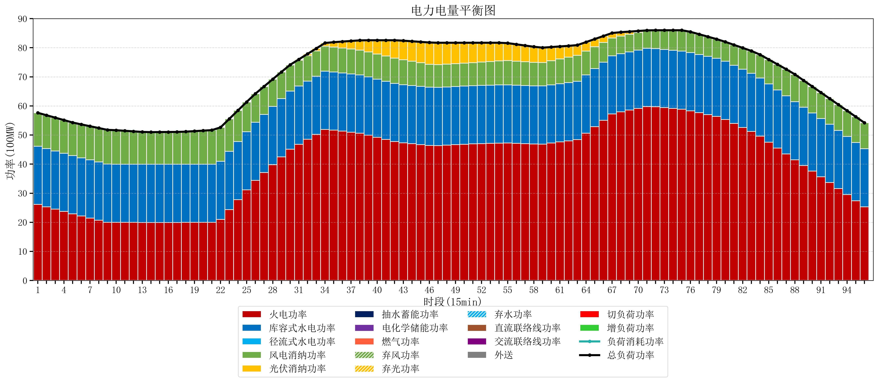
元件名称 | 时段1 | 时段2 | 时段3 | 时段4 | 时段5 | 时段6 | 时段7 | 时段8 | 时段9 | 时段10 | 时段11 | 时段12 | 时段13 | 时段14 | 时段15 | 时段16 | 时段17
name | t1 | t2 | t3 | t4 | t5 | t6 | t7 | t8 | t9 | t10 | t11 | t12 | t13 | t14 | t15 | t16 | t17
str | float64 | float64 | float64 | float64 | float64 | float64 | float64 | float64 | float64 | float64 | float64 | float64 | float64 | float64 | float64 | float64 | float64
火电功率 | 26.144420124 | 25.335724656 | 24.527029189 | 23.718333721 | 22.909638254 | 22.172535622 | 21.446171916 | 20.71980821 | 19.993444504 | 19.982221607 | 19.972409972 | 19.962598338 | 19.952786704 | 19.949645429 | 19.950792244 | 19.951939058 | 19.953085873
库容式水电功率 | 20 | 20 | 20 | 20 | 20 | 20 | 20 | 20 | 20 | 20 | 20 | 20 | 20 | 20 | 20 | 20 | 20
径流式水电功率 | 0 | 0 | 0 | 0 | 0 | 0 | 0 | 0 | 0 | 0 | 0 | 0 | 0 | 0 | 0 | 0 | 0
风电消纳功率 | 11.48 | 11.455789474 | 11.431578947 | 11.407368421 | 11.383157895 | 11.468421053 | 11.570105263 | 11.671789474 | 11.773473684 | 11.662210526 | 11.475789474 | 11.289368421 | 11.102947368 | 11.043263158 | 11.065052632 | 11.086842105 | 11.108631579
光伏消纳功率 | 0 | 0 | 0 | 0 | 0 | 0 | 0 | 0 | 0 | 0 | 0 | 0 | 0 | 0 | 0 | 0 | 0
抽水蓄能功率 | 0 | 0 | 0 | 0 | 0 | 0 | 0 | 0 | 0 | 0 | 0 | 0 | 0 | 0 | 0 | 0 | 0
电化学储能功率 | 0 | 0 | 0 | 0 | 0 | 0 | 0 | 0 | 0 | 0 | 0 | 0 | 0 | 0 | 0 | 0 | 0
燃气功率 | 0 | 0 | 0 | 0 | 0 | 0 | 0 | 0 | 0 | 0 | 0 | 0 | 0 | 0 | 0 | 0 | 0
直流联络线功率 | 0 | 0 | 0 | 0 | 0 | 0 | 0 | 0 | 0 | 0 | 0 | 0 | 0 | 0 | 0 | 0 | 0
交流联络线功率 | 0 | 0 | 0 | 0 | 0 | 0 | 0 | 0 | 0 | 0 | 0 | 0 | 0 | 0 | 0 | 0 | 0
负荷消耗功率 | 57.624420124 | 56.79151413 | 55.958608136 | 55.125702142 | 54.292796148 | 53.640956675 | 53.016277179 | 52.391597684 | 51.766918188 | 51.644432133 | 51.448199446 | 51.251966759 | 51.055734072 | 50.992908587 | 51.015844875 | 51.038781163 | 51.061717452
外送 | 0 | 0 | 0 | 0 | 0 | 0 | 0 | 0 | 0 | 0 | 0 | 0 | 0 | 0 | 0 | 0 | 0
总负荷功率 | 57.624420124 | 56.79151413 | 55.958608136 | 55.125702142 | 54.292796148 | 53.640956675 | 53.016277179 | 52.391597684 | 51.766918188 | 51.644432133 | 51.448199446 | 51.251966759 | 51.055734072 | 50.992908587 | 51.015844875 | 51.038781163 | 51.061717452
弃风功率 | 0 | 0 | 0 | 0 | 0 | 0 | 0 | 0 | 0 | 0 | 0 | 0 | 0 | 0 | 0 | 0 | 0
弃光功率 | 0 | 0 | 0 | 0 | 0 | 0 | 0 | 0 | 0 | 0 | 0 | 0 | 0 | 0 | 0 | 0 | 0
弃水功率 | 0 | 0 | 0 | 0 | 0 | 0 | 0 | 0 | 0 | 0 | 0 | 0 | 0 | 0 | 0 | 0 | 0
切负荷功率 | 0 | 0 | 0 | 0 | 0 | 0 | 0 | 0 | 0 | 0 | 0 | 0 | 0 | 0 | 0 | 0 | 0
增负荷功率 | 0 | 0 | 0 | 0 | 0 | 0 | 0 | 0 | 0 | 0.19438035532 | 0.20637416683 | 0.21836797833 | 0.23036178983 | 0.24901623926 | 0.27195252735 | 0.29488881543 | 0.31782510352

